对账
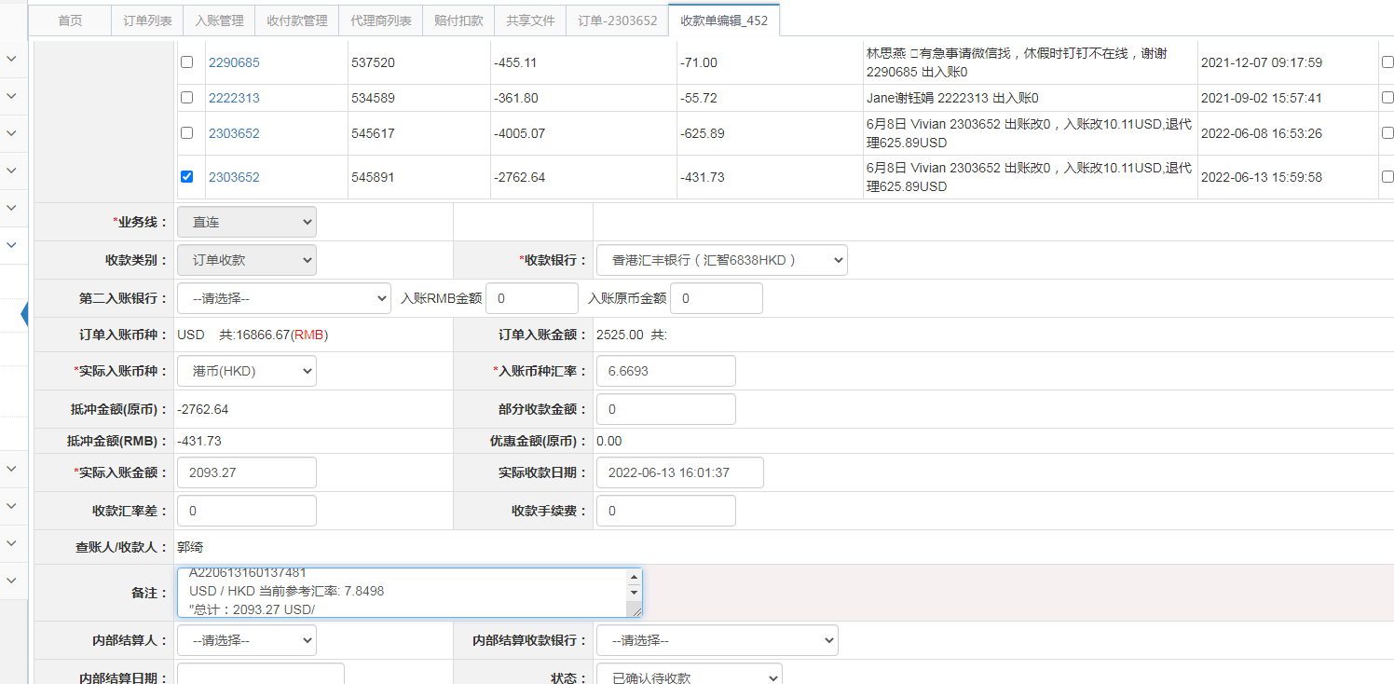
订单号 | 入住日期 | 离店日期 | 应收 |  |  |  | ，
17251936375 | 2022-06-05 | 2022-06-08 | 333 | 333.00 | 2410400 | 0 | ，2410400 | 直连
17933151969 | 2022-06-05 | 2022-06-08 | 459 | 459.00 | 2551208 | 0 | ，2551208 | 直连
17940367159 | 2022-06-06 | 2022-06-08 | 234 | 234.00 | 2552815 | 0 | ，2552815 | 直连
17968018786 | 2022-06-06 | 2022-06-08 | 475 | 475.00 | 2558228 | 0 | ，2558228 | 直连
17984736622 | 2022-06-07 | 2022-06-08 | 286 | 286.00 | 2562208 | 0 | ，2562208 | 直连
18021015448 | 2022-05-31 | 2022-06-08 | 256 | 256.00 | 2569075 | 0 | ，2569075 | 直连
18025686489 | 2022-06-06 | 2022-06-08 | 136 | 136.00 | 2570299 | 0 | ，2570299 | 直连
18026413876 | 2022-06-07 | 2022-06-08 | 57 | 57.00 | 2570631 | 0 | ，2570631 | 直连
18026956896 | 2022-06-06 | 2022-06-08 | 136 | 136.00 | 2570850 | 0 | ，2570850 | 直连
18044281144 | 2022-06-07 | 2022-06-08 | 90 | 90.00 | 2575109 | 0 | ，2575109 | 直连
18067826832 | 2022-06-07 | 2022-06-08 | 63 | 63.00 | 2579848 | 0 | ，2579848 | 直连
16822569541 | 2022-02-24 | 2022-02-27 | -431.73 | #N/A | 2303652 | #N/A | ，2303652 | #N/A | 6.13

 |  |  | 2093.27

A220613160137481
USD / HKD 当前参考汇率: 7.8498
总计：2093.27 USD/ 16431.75 HKD

